ReporteBugs
Bug: 001 - El filtro no despliega correctamente al dar clic
Descripción | Cuando se ingresa con el usuario standard_user y se intenta desplegar el flitro, el sistema no realiza ninguna acción
Proyecto | Página web SWAGLABS
Fecha | 2021-07-08
Prioridad | Baja
Severidad | Baja
Estado | Asignado
Plataforma | Página web
Reproducible | Siempre
Datos de prueba | Usuario: standard_user Clave: secret_sauce
Paso a paso | 1. Ingresar a la página web https://www.saucedemo.com/ 2. Ingresar usuario 3. Ingresar contraseña 4. Clic en botón Login 5. Clic en el filtro
Resultado esperado | El sistema permite desplegar la lista de los filtros
Resultado obtenido | El sistema no despliga los filtros luego de dar clic en él
Evidencia
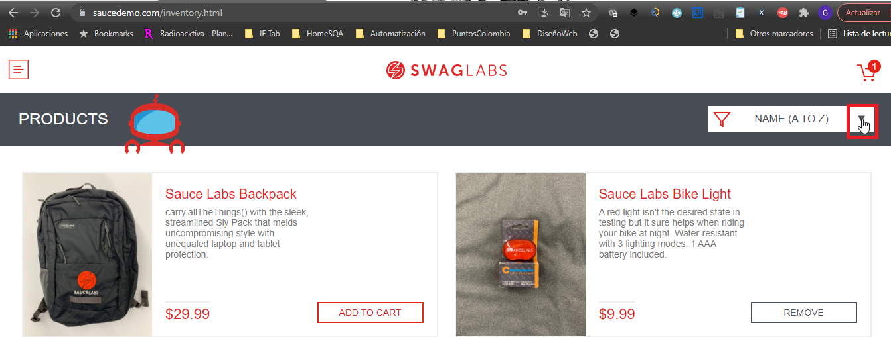

Bug: 002 - Sistema permite continuar compra sin productos en el carrito
Descripción | Cuando se continua la compra sin ningún producto agregado en el carrito el sistema lleva la compra hasta el final
Proyecto | Página web SWAGLABS
Fecha | 2021-07-08
Prioridad | Alta
Severidad | Alta
Estado | Asignado
Plataforma | Página web
Reproducible | Siempre
Datos de prueba | Usuario: standard_user Clave: secret_sauce
Paso a paso | 1. Ingresar a la página web https://www.saucedemo.com/ 2. Ingresar usuario 3. Ingresar contraseña 4. Clic en botón Login 5. Clic en carrito de compra vacio 6. Clic en el botón Checkout
Resultado esperado | El sistema debe informar que no hay ningún producto en el carrito de compras
Resultado obtenido | El sistema no muestra ningún mensaje y permite continuar con la compra
Evidencia

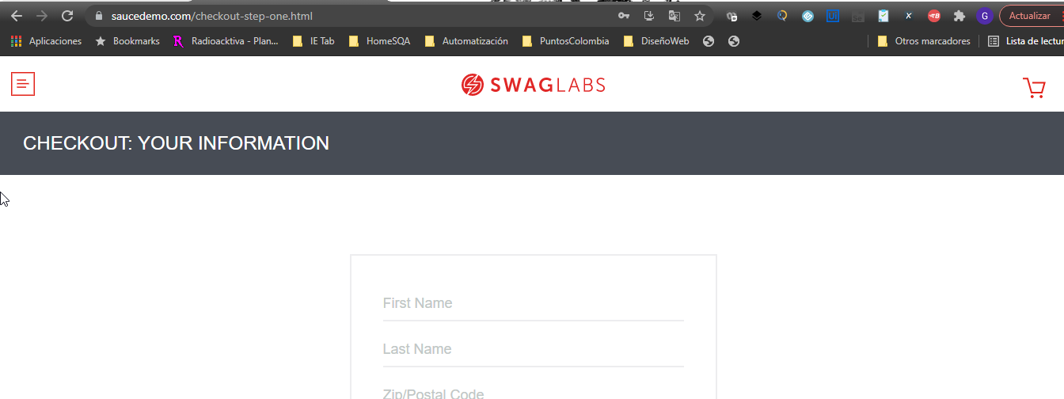

Bug: 003 - Sistema no permite remover desde la página principal
Descripción | Se agrega un producto desde la página principal al carrito, pero al momento de removerlo desde la página principal el sistema no lo hace
Proyecto | Página web SWAGLABS
Fecha | 2021-07-08
Prioridad | Alta
Severidad | Media
Estado | Asignado
Plataforma | Página web
Reproducible | Siempre
Datos de prueba | Usuario: problem_user Clave: secret_sauce
Paso a paso | 1. Ingresar a la página web https://www.saucedemo.com/ 2. Ingresar usuario 3. Ingresar contraseña 4. Clic en botón Login 5. Clic en ADD TO CART a cualquier producto en la página principal 6. Clic en REMOVE al producto anteriormente seleccionado
Resultado esperado | El sistema debe retirar el producto del carrito de compras
Resultado obtenido | El sistema no realiza ninguna acción y el producto continua en el carrito de compras

Evidencia



Bug: 004 - No permite el ingreso de la información en el CheckOut
Descripción | Cuando se procede a ingresar la información en el CheckOut, el sistema permite ingresar el nombre, pero cuando se va ingresar el apellido este sobrescribe en el campo nombre y deja en blanco el campo apellido
Proyecto | Página web SWAGLABS
Fecha | 2021-07-08
Prioridad | Alta
Severidad | Alta
Estado | Asignado
Plataforma | Página web
Reproducible | Siempre
Datos de prueba | Usuario: problem_user Clave: secret_sauce
Paso a paso | 1. Ingresar a la página web https://www.saucedemo.com/ 2. Ingresar usuario 3. Ingresar contraseña 4. Clic en botón Login 5. Clic en ADD TO CART a cualquier producto en la página principal 6. Clic en el carrito de compras 7. Clic en el botón CheckOut 8. Ingresar Nombre 9. Ingresar Apellido
Resultado esperado | El sistema debe permitir ingresar el apellido del comprador
Resultado obtenido | El sistema sobrescribe el apellido en el campo nombre
Evidencia
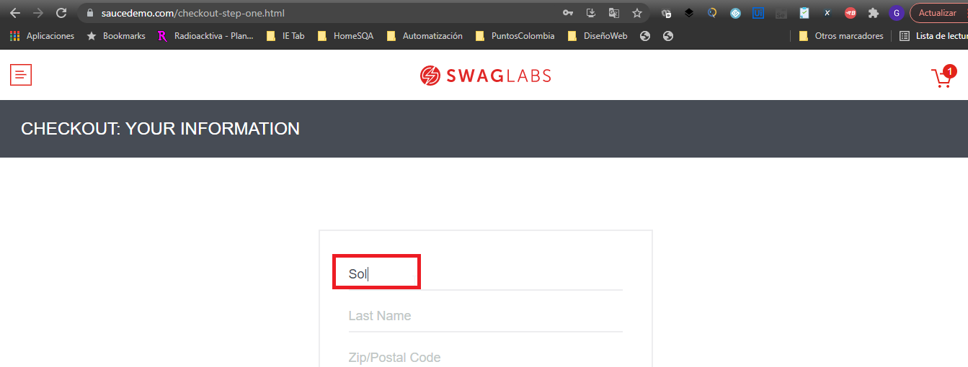

Cuando se iba a ingresar el apellido Vargas el sistema borro el nombre y puso la V en el nombre
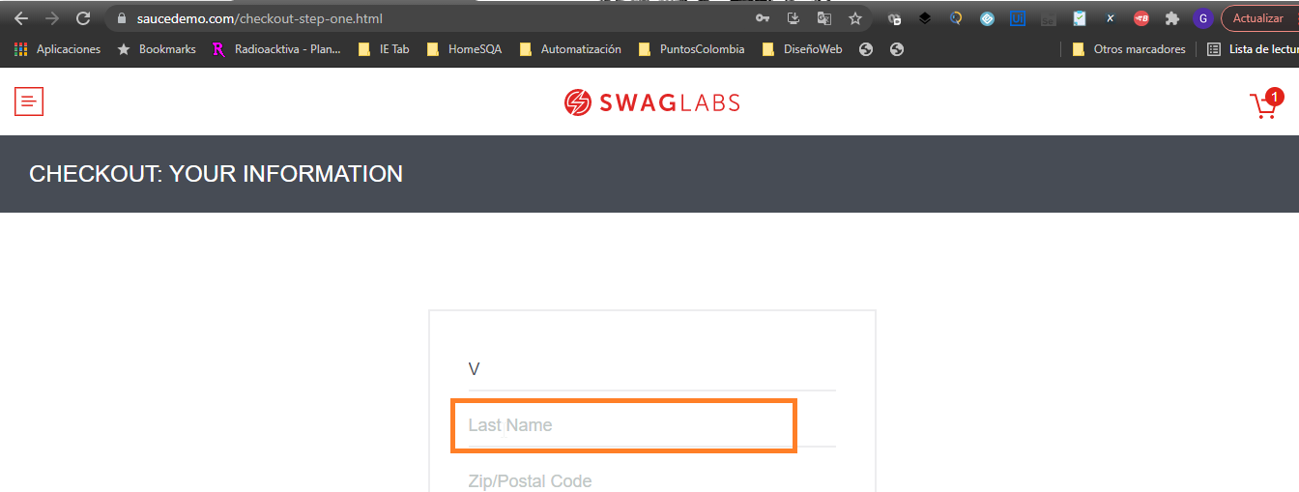

Bug: 005 - Botón ADD TO CART producto Sauce Labs Bolt T-Shirt no funciona
Descripción | Cuando se da clic en el botón ADD TO CART desde la página principal al artículo Sauce Labs Bolt T-Shirt el sistema no lo agrega al carrito de compras
Proyecto | Página web SWAGLABS
Fecha | 2021-07-08
Prioridad | Alta
Severidad | Alta
Estado | Asignado
Plataforma | Página web
Reproducible | Siempre
Datos de prueba | Usuario: problem_user Clave: secret_sauce
Paso a paso | 1. Ingresar a la página web https://www.saucedemo.com/ 2. Ingresar usuario 3. Ingresar contraseña 4. Clic en botón Login 5. Clic en ADD TO CART al artículo Sauce Labs Bolt T-Shirt
Resultado esperado | El sistema debe adicionar el artículo al carrito de compras
Resultado obtenido | El sistema no realiza ninguna acción y no adiciona el artículo al carrito de compras
Evidencia
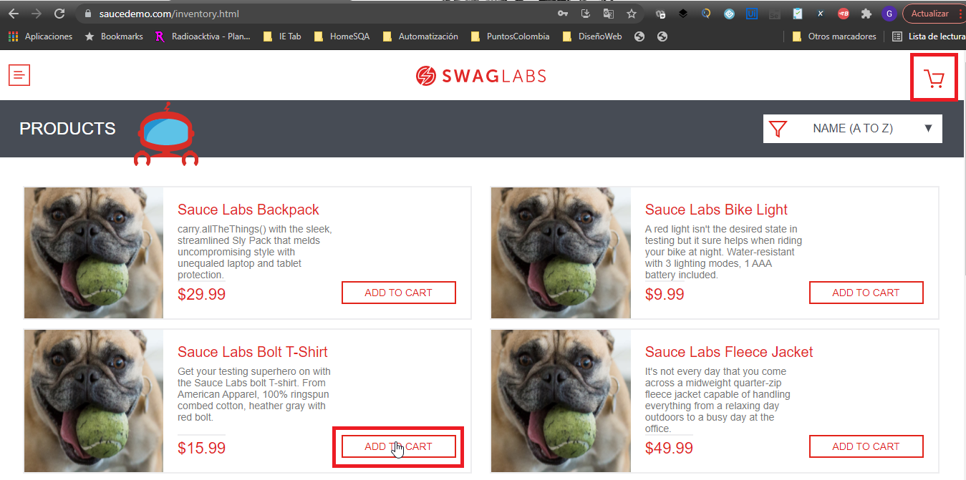

Bug: 006 - BOTON FILTRO no funciona ninguna opción de la lista
Descripción | Cuando se da clic en el filtro, se despliegan las opciones y se selecciona una opcion para dar clic el sistema no realiza la acción
Proyecto | Página web SWAGLABS
Fecha | 2021-07-08
Prioridad | Baja
Severidad | Baja
Estado | Asignado
Plataforma | Página web
Reproducible | Siempre
Datos de prueba | Usuario: problem_user Clave: secret_sauce
Paso a paso | 1. Ingresar a la página web https://www.saucedemo.com/ 2. Ingresar usuario 3. Ingresar contraseña 4. Clic en botón Login 5. Clic en Filtro
Resultado esperado | El sistema debe adicionar el artículo al carrito de compras
Resultado obtenido | El sistema no realiza ninguna acción y no adiciona el artículo al carrito de compras
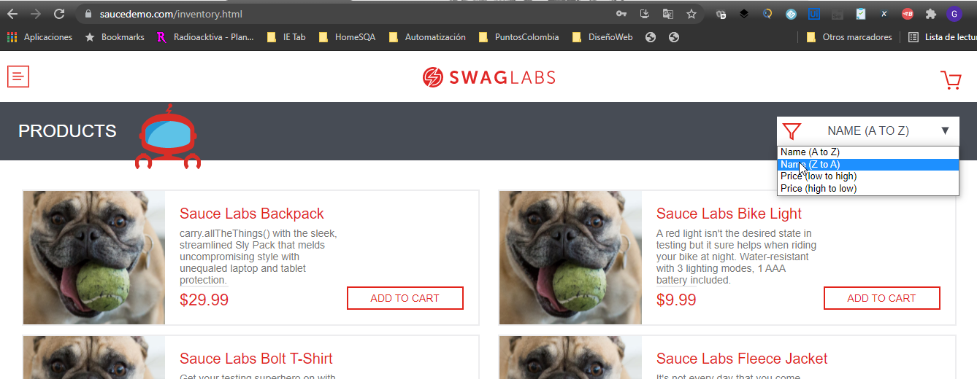
Evidencia

